OCR概要
0 | 前処理 | ノイズ処理、枠組み認識処理
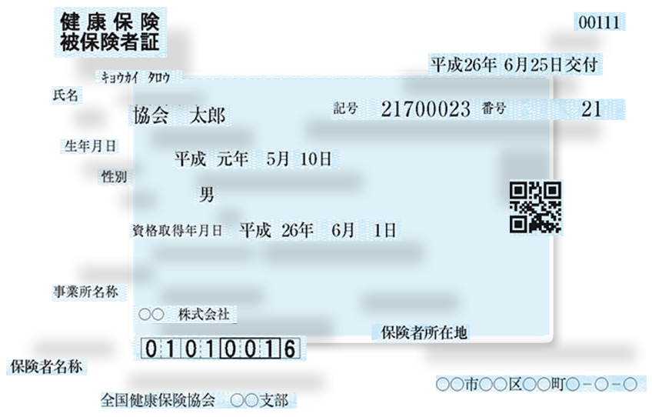

1 | 文を区切る

2 | 1文字の文字画像スペースを9分割する

3 | 横、縦、右上がり、右下がりの4種類のうち、どの割合が大きいかを各区画で割り出す
 |  | 何故よこ３、たて１かというと、線の画素の割合が3：1のため

4 | 9区画、4種類の計36種類の特徴量から、文字を推定する。

CNN+LSTMforOCR
CNNを使って画像の文字列を認識してプログラムで扱える文字列に起こすOCRの一般的な例について紹介します.文字列が可変の場合に対応したCNN+LSTM(biLSTM)で構成される基本的なネットワークです.

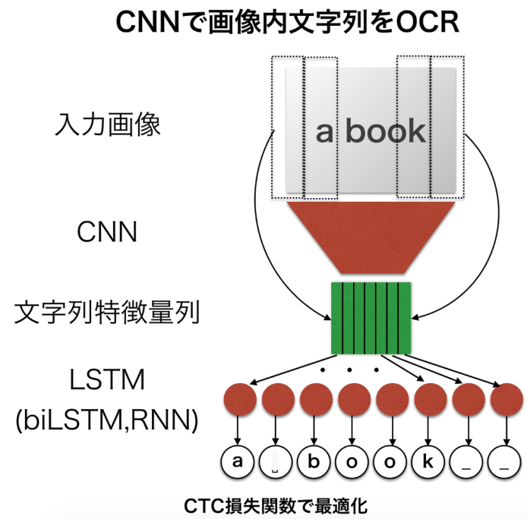

 | 1. CNNで画像位置に対応して文字列特徴量列を抽出.

 | 画像を入力にCNNが「特徴量」を出すときには、画像位置に対応して文字の特徴データを出すようにする.
 | 上記の画像例では「a book」の画像から「a book」の文字列特徴量列をCNNで出力する.
 | 文字列特徴列の各箇所の左からの位置は画像内左からの位置に対応している.

 | 2. LSTMに渡す.

 | 1.で得られた特徴量をLSTMに入れられるように整形して入れる.RNNやbiLSTMでも同様に行う.

 | 3. LSTMの出力と正解データでCTC誤差関数による特殊な最適化する.

 | 文字列長が異なる場合、文字列長が可変な場合は特殊な誤差関数CTCを使用します.
 | LSTMの出力がブランク文字「_」を使ったときに「_a__b_o_o_k_」や_aa_b_oo_o_k_」のように得られます.
 | CTCはこういった可変でブランク文字を含むものも適切な誤差関数を与え学習させることができます.

GRCNN for OCR
https://qiita.com/masataka46/items/dd388528ee2e49fe8cdb

 |  |  | まとめると以下の３ステップ。
 |  |  | 1. Feature Sequence Extraction
 |  |  | 2. Sequence Modeling
 |  |  | 3. Transcription

Feature Sequence Extraction | 特徴シーケンスの抽出

ここではGRCNNを使う。入力と同じ画像を出力させ、これを左から右にスライスする。GRCNNは以下のようにGRCLユニットとpooling、convの組み合わせ。

GRCNN
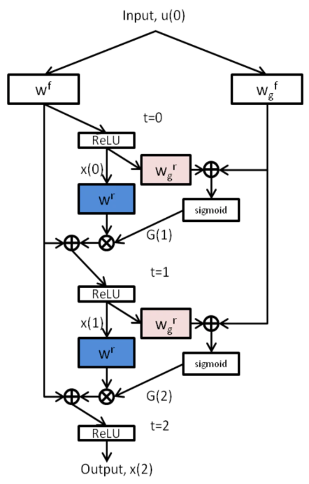

 |  | 右側の gate な部分がなければ通常の RCNN。

 |  | この gate の部分は

 |  | となっていて、LSTMの gate に似ている。BN は batch normalizationで、これが特徴的。

 |  | ⊙⊙ はHadamard積。イメージとしてはLSTMのhidden unitに対するgateだけがある形に似ている。ただ、決定的に違うのは、conv-LSTMは動画などのシーケンシャルなフレームを１つずつ１時刻に入力するが、このこの仕組みは１つの画像をそれぞれのタイムステップそれぞれに入力する。

 |  | また注意点としては、Batch normalizationのパラメータを別の時刻と共有しないこと。

Sequence Modeling
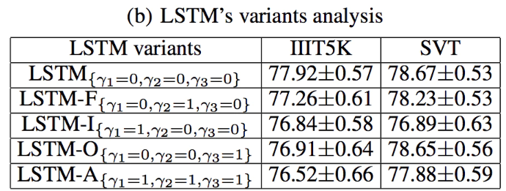
ここではbidirectionalなLSTMを用いる。

peepholeに対してかける γiγi は indication factor になっていて０、１をとる。これは peephole の効果を検証するため。 |  |  | peepholeが無い方が性能がいい。

Transcription

ここでは言語モデルにありがちなCTC（connectionist Temporal Classification）を使う。

RCNN
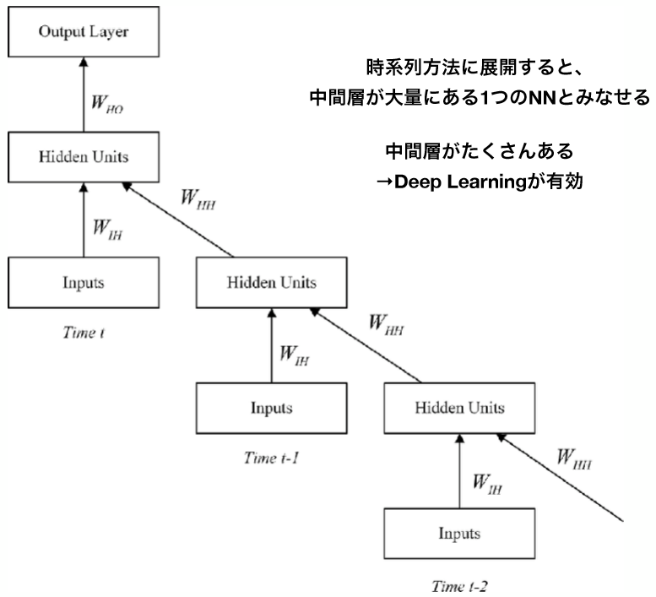
RCLとRNNの違い
 |  | RNNの概要
上記のRNNの図をRCLに変えるとこのようになります。説明のために timestep は３に限定しました。
 |  | 下記の図はRNNの簡略図になります。
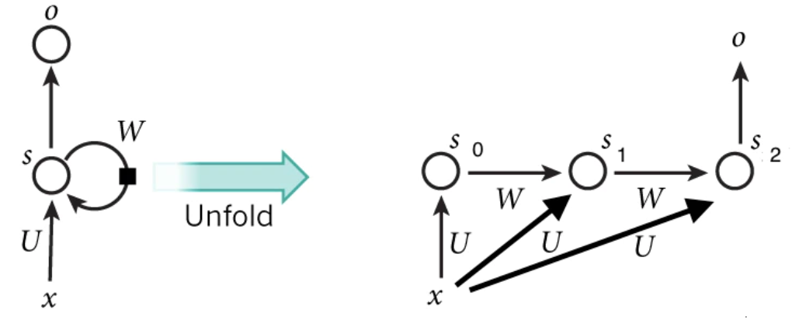
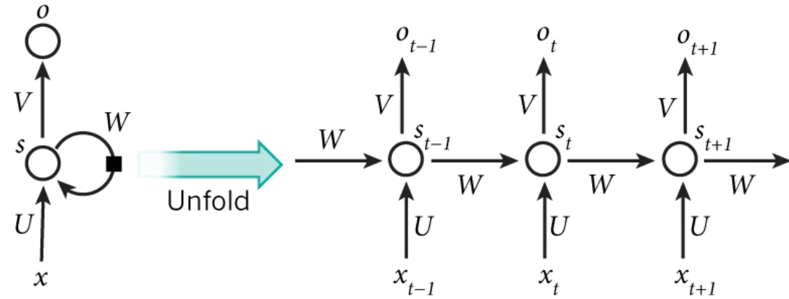
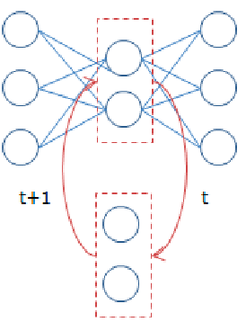

 | まず違うのは |  | 上記の図を数式で表すと下記のようになります。
 | 1. t=0 の時の initial state がないこと。RNNの場合はinitial state を設定しますが、RCLの場合は t=0 は単純な feed forward の CNN になります。
 | 2. input が timestep ごとに変わらず同じ x であること。
 | 3. U と W が Convolution であること。 (RNNはfully connected layer)
 | 4. アウトプットの o は最後の state そのものになること (Vが削除された)

 | 数式にまとめると下記の通りです。 |  | ここで st は state で、bs と b0 はバイアス、g は tanh のような activation関数になります。この図で分かるように、 xt を計算するために st-1 を通じて過去のデータの xt-1 を参考にしていることが分かります。

 | 元論文の g は relu と local response normalization(LRN) の組み合わせになりますが、最近の論文を見ると LRN の代わりに batch normalization を使っている論文が多いので g は relu(bn(o)) だと想定します。◎は convolution を意味します。bs はバイアスですが、バイアスを付けない論文もたまに見ますね。

 | 一般的な convolutional layer と比較をすると下記のような図になります。
 | 左が２層の convolutional layer を重ねたもので、右が２層のRCLを重ねたものになります。

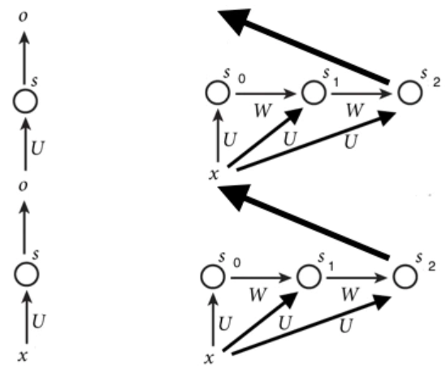

 | ご覧の通り、一般的なCNNはまっすぐに進むことに比べ、RCLは横にconv layer 層が膨らんでいます。
 | RNNはhidden layer が state になりますが、RCL は convolution をかけた結果、つまり activation maps が state になります。
 | なるべくRNNと比較して説明をしたかったですが、逆に分かりづらかったかも知れないですね。

import tensorflow as tf

def rcl(x, filters, kernel_size, timesteps=4):
"""
RCLの実装。元の論文と少し異なる部分があります。
なるべく数式と同じ形に合わせました。
"""
# 使用するパーツの定義
# Ux(feedforward) はいつも同じなのであらかじめて定義する
U_x = tf.layers.conv2d(inputs=u, filters=filters, kernel_size=kernel_size,
padding="same", name="feedforward")
# Ws(recurrent) の部分。
W = lambda s, reuse: tf.layers.conv2d(inputs=s, filters=filters, kernel_size=kernel_size,
padding="same", reuse=reuse, name="recurrent")
bias = tf.get_variable(name="bias", shape=U_x.get_shape())
activ = lambda z: tf.nn.relu(tf.layers.batch_normalization(z), name="activ")

def rcl_step(state, timestep):
if timestep == 0:
state_new = activ(U_x + bias)
elif timestep == 1:
state_new = activ(U_x + W(state, reuse=False) + bias)
else:
state_new = activ(U_x + W(state, reuse=True) + bias)
return state_new

# 決められたstep数に合わせてRCLをunfold
state_t = None
for t in range(timesteps):
state_new = rcl_step(state_t, t)
state_t = state_new

return state_t

これを元にRCNNを実装すると下記のようになります。

import tensorflow as tf

...
n_filters = 92
x = tf.placeholder

layer1_conv = tf.layers.conv2d(x, filters=n_filters)
layer1_pool = tf.layers.max_pool2d(layer1_conv)

layer2_rcl = rcl(layer1_pool, n_filters, timesteps=4)

layer3_rcl = rcl(layer2_rcl, n_filters, timesteps=4)
layer3_pool = tf.layers.max_pool2d(layer3_rcl)
...
このように convolutional layerの代わりに使えます。

CTC損失関数_説明1
CTC Loss(損失関数) (Connectionist Temporal Classification)は、音声認識や時系列データにおいてよく用いられる損失関数で、 |  | http://www.thothchildren.com/chapter/5c0b599041f88f26724a6d63
最終層で出力される値から正解のデータ列になりうる確率を元に計算する損失関数.
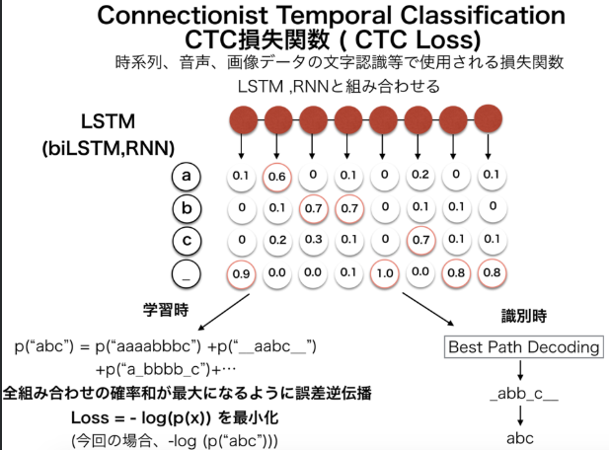
LSTMやRNNなどの出力を受けて正解文字列の確率を計算する.LSTM等から渡されている入力は、
音声データを時間単位で区切って認識している音素や文字列になっている. 確率の計算には、
HMMのように前向き後ろ向きアルゴリズム(動的計画法の一種)を元に計算、微分可能であり誤差逆伝播が可能.

LSTMの出力
まずLSTMの出力がどのような形式になっているかについて. LSTMを出たときには、(多くの場合)時間ごとの文字の確率が得られる.
以下の画像のようにLSTM各ユニットから左から時間順序に沿って各時間での文字列の確率が与えられる.
また文字の他に特殊なブランク文字 _ が使用されている.これについてはあとで解説する.

学習時には正解文字列が常にわかっているので、例えば"abc"とする. LSTMの出力からどのように正解文字列にするかというと、
以下のルールに則って文字列を作る.
 | ・同じ文字が連続した場合には、一つの文字にする.
 | ・最後のブランク文字を全て削除する. の二つのルール.

このルールに沿うと以下のように変換される. ex) _a_b__c_→abc, _aaaabc_→abc, b_o_oook→book, ___c_c_cccc_→ccc
ここで今回の文字列は"abc"だったとすると、LSTMのユニット数が8だったとすると, _a_b__c_, _a_b_c___,aa_b_ccc_,abc_____も全てabcに変換される.
このような形にすることで例えば音声データの中で文字が伸びて発音されてしまった場合にも文字列を繰り返すことで表現して、
正解文字列では消してしまえばいいだけになる.

次に文字列の確率の計算を行う.

前述のように上記の確率p(x)p(x)をLSTMの出力を使って計算しなくてはならない. さきほどの出力文字列からの
正解文字列"abc"の求め方からわかるようにp("abc")p("abc")はLSTMの出力を使って以下のように計算される.

この全ての組み合わせの確率を足し合わせたものが、求めたかったp("abc")p("abc")となる.
一つ一つの確率(例えばp("abc_____")p("abc_____"))の計算は容易. LSTMの出力では"abc____"の確率が全て計算されているのでそれらを全て掛け合わせるだけ. 例えば

ここでpt()pt()は時間ごと/ピクセルごとの確率変数. あとは、こうして一つ一つ求めた確率を全パターンで足し合わせれば確率が求まる.
しかし、愚直に全ての計算を行うのは非効率であるため、確率は隠れマルコフモデル(HMM)でも使用される前向き後ろ向きアルゴリズム(動的計画法)によって計算される.

CTC損失関数_説明2
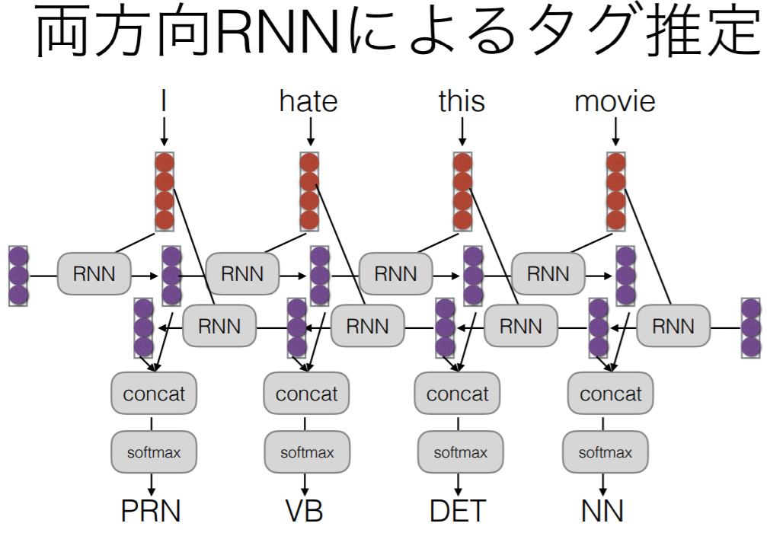
 |  |  |  | http://musyoku.github.io/2017/06/16/Connectionist-Temporal-Classification/

 | まず用いる記号を論文に合わせて定義します。

 |  | ラベルの集合 L
 |  | blank（空白文字）を追加したラベル集合 L′=L∪blank
 |  | 入力データ列 x=x1,x2,…,xTx=x1,x2,…,xT、
 |  | 対応する（softmax関数を適用した）ネットワーク出力 y=y1,y2,…,yT
 |  | 正解ラベル列 l
 |  | blankを含む冗長なラベル列 π
 |  | softmaxを通す前の出力 u=u1,u2,…,uTu=u1,u2,…,uT

 | ytは時刻tのネットワーク出力ですが、ユニット数が∣L′∣個あり、各ユニットが対応する各ラベルの確率を表します。
 | 系列ラベリングにおいて、lの長さはxの長さTよりも短いことがほとんどなので、冗長なラベル列πを用いてxtに対応するラベルπtを考えます。
 | 例えば正解ラベル列がcatでT=10だった場合、πとして__c_a__t__や_ccaaa_tt_などが考えられます。
 | _はblankを表しています。この記事ではπをパスと呼びます。

 | パスとラベル列の変換

 | パスπからラベル列llへの変換を行う関数をBとします。
 | Bはパスからblankと連続する同一ラベルを除去してラベル列を求めるので、例えば B(a−ab−)=B(−aa–abb)=aab になります。
 | 連続する同一ラベルはblankに到達するまでを連続とみなします。
 | またラベル列lになるパスの集合をB−1(l)とします。

 | ラベル列の確率
 | パスπの確率は以下のようになります。

 | これは単純にパスの各ラベルの確率の積になっているので、上の__c_a__t__の例だと

 | で求めることができます。
 | ちなみにこの時のパスは以下のような経路を辿ることに相当します。
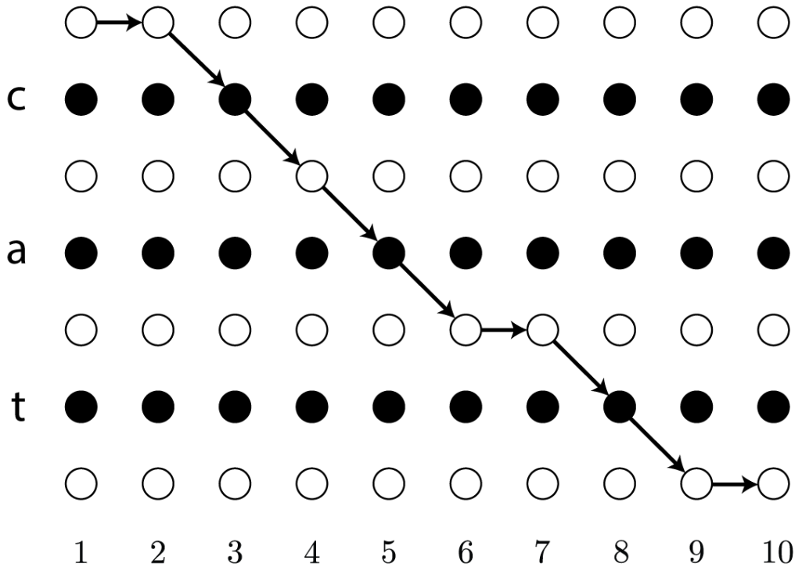

 | 次にラベル列lの確率ですが、これは可能なパスの確率の総和を取ることで求めることができます。

 | ラベル列がcatの場合は以下の全てのパスの確率を足します。
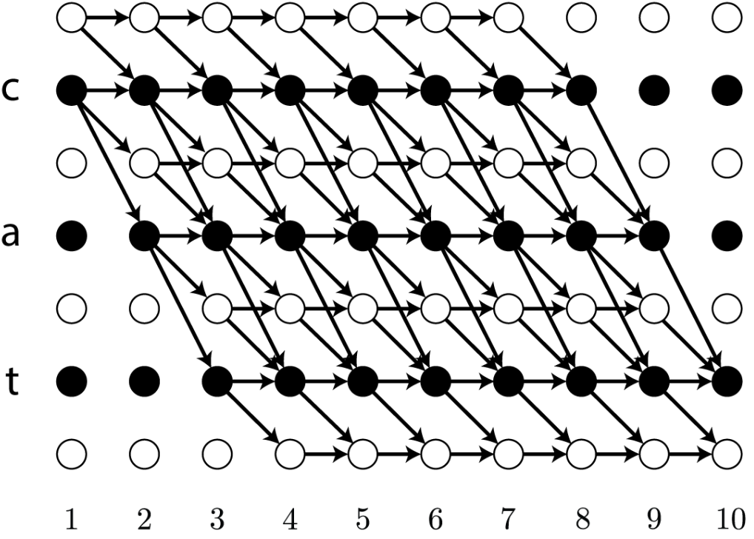

 |  | 例外 | ラベル列に同一ラベルへの遷移が含まれている場合、その部分のパスでは必ずblankを1回以上経由する必要があります。
 |  |  | これはなぜかと言うと、上記のBBがパス中の連続するラベルを削除してしまうので、それを回避するためです。
 |  |  | （B(aa)=aですが、B(a−a)=aaです）
 |  |  | そのため最短で遷移するために必要なステップ数が増加します。

パラメータの学習

 | CTCでは最適なパラメータを最尤推定で求めます。
 | 具体的にはlog(p(l∣x))を最大化するだけです。
 | 言うだけなら簡単ですが、上の図を見ても明らかなようにllの可能なパスは非常に多く存在するため、これを効率よく計算する手法がないと学習に膨大な時間がかかります。
 | 論文ではHMMの前向き・後ろ向きアルゴリズムに似た手法が紹介されており、ラベル列の確率と勾配の計算を効率良く行うことができます。

BiLSTM
自然言語処理タスクでRNNでもLSTMでも左から右に入力しています。
この特性は自然言語処理の他のタスクに影響ないかもしれないけど、固有表現認識には問題なりやすいです。

例としては
昨日は吉川美南駅で...
という固有表現認識タスクがあります。吉川美南を「駅」として認識したいです。

普通のLSTMだと、「昨日」「は」の文脈で吉川美南が「人」として認識されるかもしれないです。

この時Bi-LSTMを使うと、認識精度は向上できます。
Bi-LSTM(Bidirectional LSTM)は双方向LSTMと呼ばれるテクニックです。
左から右までLSTMを行って、右から左までLSTMを行って結果を合わせます。両方向の文脈情報を捉えられます。

Bi-LSTMだと、「駅」「で」という情報も使うできるので、吉川美南は駅として認識できる可能性が高くなります。

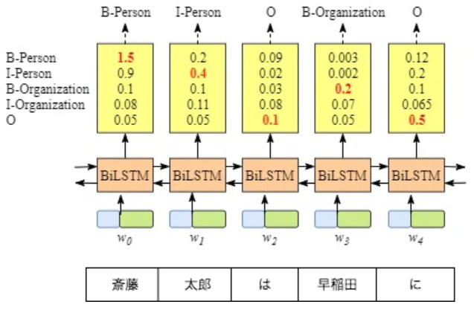
例えば、ある固有表現認識タスクはこういうラベルを使います。
- B-Person（人名のはじめ）
- I-Person（人名の中）
- B-Organization（組織のはじめ）
- I-Organization（組織の中）
- O（その他）

